Bug Report 1
ID | 1 |  |  |  |  | ID | 1
Reporter: | Shnur Sveta | Assignee: | Developer | Status: | New | Reporter: | Shnur Sveta | Assignee: | Developer | Status: | New
Type: | Localization | Severity: | Low | Priority: | Low | Type: | Localization | Severity: | Low | Priority: | Low
Browser: | Google Chrome Версия 123.0.6312.122 (Официальная сборка), (64 бит) | OS: | Windows | OS version | 10 Pro 22H2 | Browser: | Google Chrome Version 123.0.6312.122 (Official build), (64 bit) | OS: | Windows | OS version | 10 Pro 22H2
Summary: | У головному меню, у розділі "Парфюмерні олії", підпункти випадаючого списку містять слова російською мовою, коли на сайті встановлюється українська мова |  |  |  |  | Summary: | In the main menu, in the "Perfume oils" section, the drop-down list contains words in Russian when the website is set to Ukrainian
Pre-conditions: |  |  |  |  |  | Pre-conditions:
1 | Увійдіть на сайт https://opt.miris.store |  |  |  |  | 1 | Sign in to the site https://opt.miris.store
Steps: |  |  |  |  |  | Steps:
1 | Змініть мову сайту на українську |  |  |  |  | 1 | Change the website language to Ukrainian
2 | Наведіть курсор на розділ "Парфюмерні олії" у головному меню |  |  |  |  | 2 | Move the cursor over the "Perfume oils" section in the main menu
Expected result: |  |  |  |  |  | Expected result:
У випадаючому списку підпунктів розділу "Парфюмерні олії" мають бути виключно українськомовні слова |  |  |  |  |  | The drop-down list of subparagraphs in the "Perfume oils" section should contain only Ukrainian-language words
Actual result: |  |  |  |  |  | Actual result:
У випадаючому списку підпунктів розділу "Парфюмерні олії" присутні слова російською мовою |  |  |  |  |  | The drop-down list of sub-items in the "Perfume oils" section contains words in Russian

Attachments: | 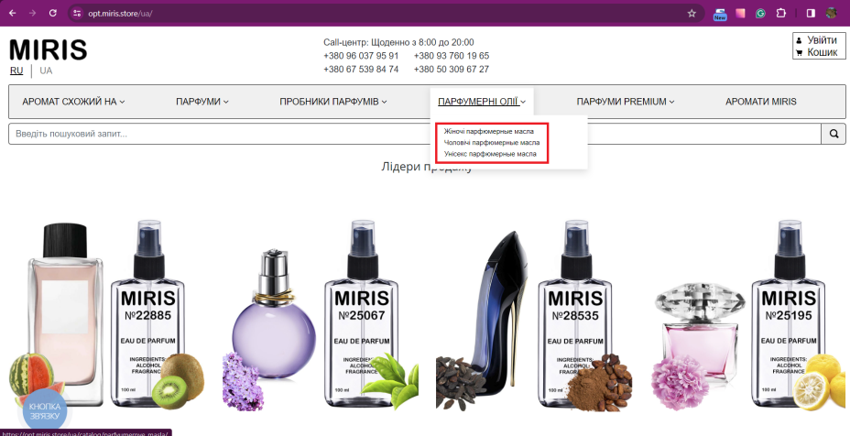 |  |  |  |  | Attachments:
Additional info: |  |  |  |  |  | Additional info:

Bug Report 2
ID | 2 |  |  |  |  | ID | 2
Reporter: | Shnur Sveta | Assignee: | Developer | Status: | New | Reporter: | Shnur Sveta | Assignee: | Developer | Status: | New
Type: | Localization | Severity: | High | Priority: | Low | Type: | Localization | Severity: | High | Priority: | Low
Browser: | Google Chrome Версия 123.0.6312.122 (Официальная сборка), (64 бит) | OS: | Windows | OS version | 10 Pro 22H2 | Browser: | Google Chrome Version 123.0.6312.122 (Official build), (64 bit) | OS: | Windows | OS version | 10 Pro 22H2
Summary: | Не здійснює пошук запитів по ключовим словам на українській мові у "Пошуку", коли на сайті встановлюється українська мова |  |  |  |  | Summary: | Does not search for keyword queries in Ukrainian in the "Search" section when the Ukrainian language is set on the site
Pre-conditions: |  |  |  |  |  | Pre-conditions:
1 | Увійдіть на сайт https://opt.miris.store |  |  |  |  | 1 | Sign in to the site https://opt.miris.store
Steps: |  |  |  |  |  | Steps:
1 | Змініть мову сайту на українську |  |  |  |  | 1 | Change the website language to Ukrainian
2 | Введіть в пошукове поле ключове слово - парфуми |  |  |  |  | 2 | Enter a keyword in the search field - парфуми
3 | Введіть в пошукове поле ключове слово - жіночі |  |  |  |  | 3 | Enter a keyword in the search field - жіночі
4 | Введіть в пошукове поле ключове слово - чоловічі |  |  |  |  | 4 | Enter a keyword in the search field - чоловічі
5 | Введіть в пошукове поле ключове слово - унісекс |  |  |  |  | 5 | Enter a keyword in the search field - унісекс
Expected result: |  |  |  |  |  | Expected result:
Пошукова система повинна здійснити пошук за введеним запитом українською мовою і повернути відповідні результати |  |  |  |  |  | The search engine must search for the entered query in Ukrainian and return the relevant results
Actual result: |  |  |  |  |  | Actual result:
Система не здійснює пошук при введенні запиту українською мовою |  |  |  |  |  | The system does not search when entering a query in Ukrainian
Attachments: | 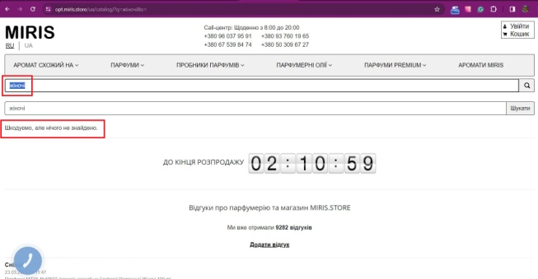 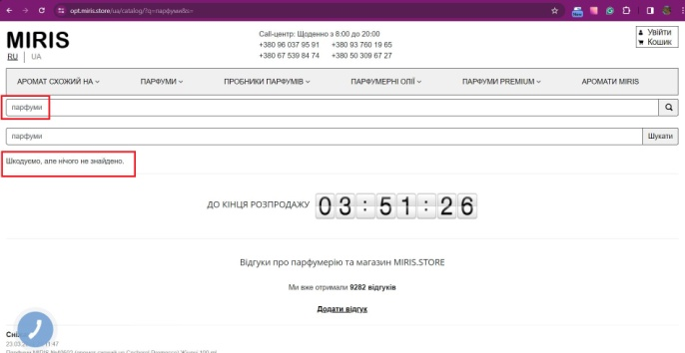 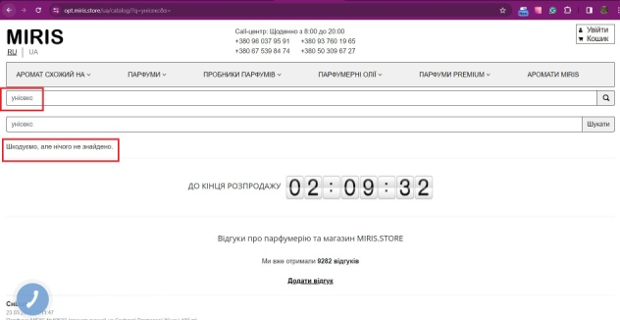  |  |  |  |  | Attachments:
Additional info: |  |  |  |  |  | Additional info:

Bug Report 3
ID | 3 |  |  |  |  | ID | 3
Reporter: | Shnur Sveta | Assignee: | Developer | Status: | New | Reporter: | Shnur Sveta | Assignee: | Developer | Status: | New
Type: | Localization | Severity: | Low | Priority: | Low | Type: | Localization | Severity: | Low | Priority: | Low
Browser: | Google Chrome Версия 123.0.6312.122 (Официальная сборка), (64 бит) | OS: | Windows | OS version | 10 Pro 22H2 | Browser: | Google Chrome Version 123.0.6312.122 (Official build), (64 bit) | OS: | Windows | OS version | 10 Pro 22H2
Summary: | При введенні пошукового запиту - слова, яке має аналоги у російській мові, у випадаючому списку запропонованих товарів відобраєються товари з описом російською мовою, коли на сайті встановлена українська мова |  |  |  |  | Summary: | When you enter a search query - a word that has analogues in Russian, the drop-down list of suggested products will display products with descriptions in Russian when the site is set to Ukrainian
Pre-conditions: |  |  |  |  |  | Pre-conditions:
1 | Увійдіть на сайт https://opt.miris.store |  |  |  |  | 1 | Sign in to the site https://opt.miris.store
Steps: |  |  |  |  |  | Steps:
1 | Змініть мову сайту на українську |  |  |  |  | 1 | Change the website language to Ukrainian
2 | У пошукове поле введіть українською мовою слово, аналогічне російському - аромат |  |  |  |  | 2 | In the search field, enter a word in Ukrainian that is similar to the Russian word - аромат
Expected result: |  |  |  |  |  | Expected result:
У вспливаючому списку запропонованих товарів мають відображатися товари з відповідними українськомовними описами |  |  |  |  |  | The pop-up list of suggested products should display products with appropriate Ukrainian-language descriptions
Actual result: |  |  |  |  |  | Actual result:
У всливаючому списку запропонованих товарів з'являються товари з описом на російській мові, незважаючи на вибрану українську мову і введений пошуковий запит |  |  |  |  |  | Products with descriptions in Russian appear in the drop-down list of suggested products, despite the selected Ukrainian language and the entered search query
Attachments: | 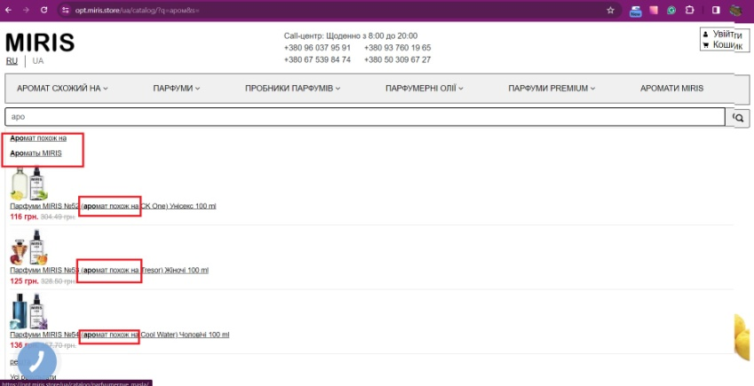 |  |  |  |  | Attachments:
Additional info: |  |  |  |  |  | Additional info:

Bug Report 4
ID | 4 |  |  |  |  | ID | 4
Reporter: | Shnur Sveta | Assignee: | Developer | Status: | New | Reporter: | Shnur Sveta | Assignee: | Developer | Status: | New
Type: | Functional | Severity: | High | Priority: | Low | Type: | Functional | Severity: | High | Priority: | Low
Browser: | Google Chrome Версия 123.0.6312.122 (Официальная сборка), (64 бит) | OS: | Windows | OS version | 10 Pro 22H2 | Browser: | Google Chrome Version 123.0.6312.122 (Official build), (64 bit) | OS: | Windows | OS version | 10 Pro 22H2
Summary: | Система дозволяє оформити замовлення на сумму менше ніж мінімально допустима 1000грн. |  |  |  |  | Summary: | The system allows you to place an order for less than the minimum allowable 1000 UAH
Pre-conditions: |  |  |  |  |  | Pre-conditions:
1 | Увійдіть на сайт https://opt.miris.store |  |  |  |  | 1 | Sign in to the site https://opt.miris.store
Steps: |  |  |  |  |  | Steps:
1 | Додайте у кошик товару на суму менше 1000грн. |  |  |  |  | 1 | Add an item to your cart for less than 1000 UAH
2 | Натисніть кнопку "Оформити замовлення" |  |  |  |  | 2 | Click the "Checkout" button
3 | Завершити замовлення |  |  |  |  | 3 | Complete the order
Expected result: |  |  |  |  |  | Expected result:
Кнопка оформлення замовлення має залишатися неактивною та недоступною для використання, якщо сума товарів у кошику менше мінімальної суми замовлення |  |  |  |  |  | The checkout button should remain inactive and unavailable for use if the amount of items in the cart is less than the minimum order amount
Actual result: |  |  |  |  |  | Actual result:
Кнопка оформлення замовлення залишається активною навіть при сумі товарів у кошику менше 1000 гривень, дозволяючи користувачам оформляти замовлення |  |  |  |  |  | The checkout button remains active even if the amount of goods in the cart is less than 1000 UAH, allowing users to place an order
Attachments: | 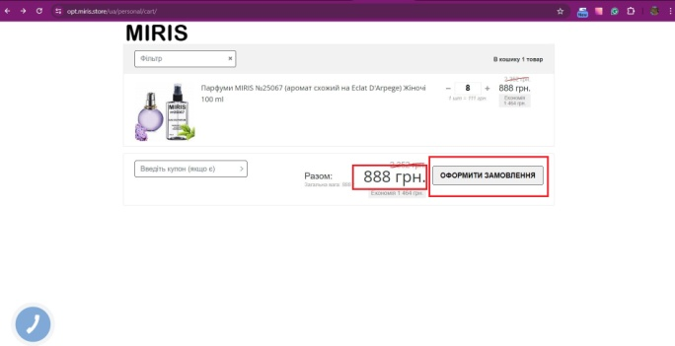 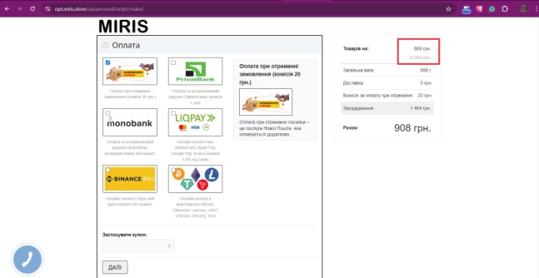 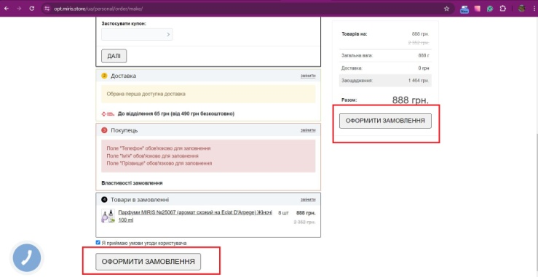 |  |  |  |  | Attachments:
Additional info: |  |  |  |  |  | Additional info:

